DCF

Excel creado por JFPartners® |  | Calcular el valor intrínseco por DCF con escenarios |  |  |  | jfpartners.net

 |  |  |  |  | ESTIMATES
 | 2017 | 2018 | 2019 | 2020 | 2021 | 2022 | 2023 | 2024
Revenues / Ventas | $229,234,000.00 | $265,595,000.00 | $260,174,000.00 | $274,515,000.00 | $333,550,000.00 | $348,390,000.00 | $379,945,263 | $414,358,629
Growth % |  | 15.86% | -2.04% | 5.5% | 21.5% | 4.4% | 9.1% | 9.1%
Net income / Beneficio neto | $48,351,000 | $59,531,000 | $55,256,000 | $57,411,000 | $71,428,339 | 74606262.843 | $81,363,691 | $88,733,169
Net income Margin | 21% | 22% | 21% | 21% | 21% | 21% | 21% | 21%
Free Cashflow | $50,803,000 | $64,121,000 | $58,896,000 | $73,365,000 | $79,849,407 | $83,401,994 | $90,956,091 | $99,194,397
FCFE/Net income | 105% | 108% | 107% | 128% | 112% | 112% | 112% | 112%

 |  |  |  |  |  |  |  |  |  | MAIN INFORMATION
 |  |  | COST OF EQUITY |  |  | COST OF DEBT |  |  |  | Share Price | $131.24
 |  |  | Risk Free Rate | 1.69% |  | Cost of loans | 5.00% |  |  | Shares Out | $17,352,119.00
 |  |  | Beta Stock | 1.21 |  | Tax Rate | 15.00% |  |  | Market Cap | $2,277,292,097.56
WACC | 9.4% |  | Stock Market return | 8.50% |  | Cost of Debt | 4.25% |  |  | Total liabilities | $258,549,000.00
Terminal Growth | 4% |  | Cost of Equity | 9.93% |  |  |  |  |  | % Equity | 89.80%
 |  |  |  |  |  |  |  |  |  | % Debt | 10.20%

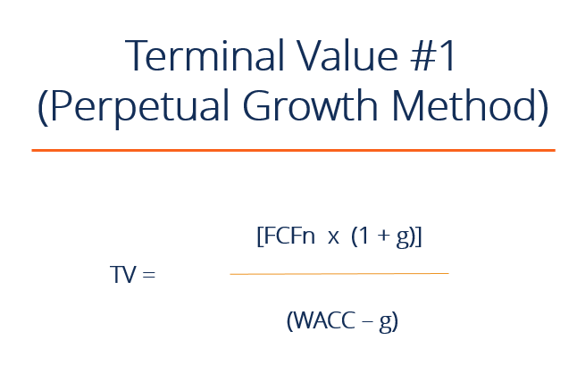
ESCENARIO ALCISTA
 |  |  |  |  | ESTIMATES
ESCENARIO 1 | 2017 | 2018 | 2019 | 2020 | 2021 E | 2022 E | 2023 E | 2024 E | Terminal Value
Free Cashflow | $50,803,000 | $64,121,000 | $58,896,000 | $73,365,000 | $79,849,407 | $83,401,994 | $90,956,091 | $99,194,397 | $4,430,263,280.61
Discount Factor |  |  |  |  | 1.074 | 1.152 | 1.237 | 1.328 | 1.328
PV of future Cash Flow |  |  |  |  | $74,381,636.453 | $72,370,987.024 | $73,521,418.961 | $74,690,138.525 | $3,335,843,443
Required Return WACC | 7%
Perpetual Growth | 5%
Todays Value | $3,630,807,624
Shares Out | 17,352,119
PRICE TARGET | $209

ESCENARIO MEDIO
 |  |  |  |  | ESTIMATES
ESCENARIO 2 | 2017 | 2018 | 2019 | 2020 | 2021 E | 2022 E | 2023 E | 2024 E | Terminal Value
Free Cashflow | $50,803,000 | $64,121,000 | $58,896,000 | $73,365,000 | $79,849,407 | $83,401,994 | $90,956,091 | $99,194,397 | $1,608,734,487
Discount Factor |  |  |  |  | 1.094 | 1.196 | 1.308 | 1.430 | 1.430
PV of future Cash Flow |  |  |  |  | $73,021,216.200 | $69,747,904.132 | $69,560,689.733 | $69,373,977.847 | $1,125,107,005.124
Required Return WACC | 9.4%
Perpetual Growth | 3%
Todays Value | $1,406,810,793
Shares Out | 17,352,119
PRICE TARGET | $81

ESCENARIO BAJISTA
 |  |  |  |  | ESTIMATES
ESCENARIO 2 | 2017 | 2018 | 2019 | 2020 | 2021 E | 2022 E | 2023 E | 2024 E | Terminal Value
Free Cashflow | $50,803,000 | $64,121,000 | $58,896,000 | $73,365,000 | $79,849,407 | $83,401,994 | $90,956,091 | $99,194,397 | $1,092,616,483
Discount Factor |  |  |  |  | 1.094 | 1.196 | 1.308 | 1.430 | 1.430
PV of future Cash Flow |  |  |  |  | $73,021,216.200 | $69,747,904.132 | $69,560,689.733 | $69,373,977.847 | $764,147,513.853
Required Return WACC | 0.12350969006
Perpetual Growth | 3%
Todays Value | $1,045,851,302
Shares Out | 17,352,119
PRICE TARGET | $60

WACC | TERMINAL GROWTH | WACC | TERMINAL GROWTH | WACC | TERMINAL GROWTH
7.4% | 5% | 9.4% | 3% | 12.4% | 3%
ESCENARIO ALCISTA |  | ESCENARIO MEDIO |  | ESCENARIO BAJISTA

$209 |  | $81 |  | $60

CONCLUSIONES

PRECIO ACCIÓN | $131
PRICE TARGET MEDIO | $117
MARGEN DE SEGURIDAD | -10.95%

